hasiči
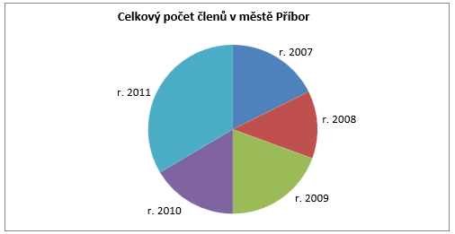
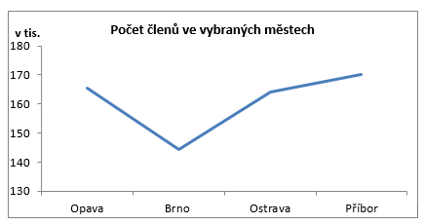
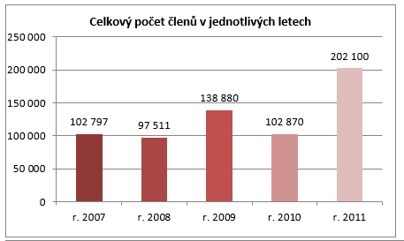
Počet členů Sboru dobrovolných hasičů

 | Opava | Brno | Ostrava | Příbor | Celkem členů | Hodnocení
r. 2007 | 25365 | 20111 | 27321 | 30000
r. 2008 | 34826 | 18325 | 22360 | 22000
r. 2009 | 36050 | 34620 | 35210 | 33000
r. 2010 | 24820 | 23510 | 26540 | 28000
r. 2011 | 44530 | 47890 | 52680 | 57000
Celkem klientů

města
Graf č. 4: Vytvořte sloupcový graf, kde bude vyznačen průměrný věk mužů a žen ve vybraných městech

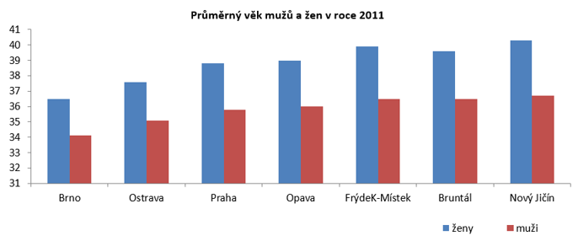
města | ženy | muži
Brno | 36.5 | 34.1
Ostrava | 37.6 | 35.1
Praha | 38.8 | 35.8
Opava | 39.0 | 36.0
FrýdeK-Místek | 39.9 | 36.5
Bruntál | 39.6 | 36.5
Nový Jičín | 40.3 | 36.7
Tábor | 39.7 | 36.7

